Sheet1
LAPORAN PERAWATAN DATALOGGER

Jenis Laporan | : | Perawatan Berkala
Tanggal | : | 22 Juli 2023
Jam Kunjungan | : | 10:00:00
Lokasi | : | ARR WATUBARUT
Teknisi 1 | : | Rhomadoni
Teknisi 2 | : | Eko Susilo
Teknisi 3 | : | Danar Priantoro
No. | Alat |  |  |  | Kondisi |  | Catatan/Keterangan
 |  |  |  |  | OK | Not OK
A. | Pengaman Datalogger
 | 1 | Enclosure IP65 |  |  | ✓ |  | Aman (Sudah di bersihkan)
 | 2 | Gembok |  |  | ✓ |  | Aman
 | 3 | Cable Gland |  |  | ✓ |  | Aman
 | 4 | Ventilation Louver |  |  | ✓ |  | Aman
 | 5 | Anti Serangga |  |  | ✓ |  | Aman
 | 6 | Kondisi Lokasi |  |  | ✓ |  | Aman

B. | Power Supply
 | 1 | Battery |  |  | ✓ |  | Aman (Mengecas)
 | 2 | Kabel Battery |  |  | ✓ |  | Aman
 | 3 | Solar Cell |  |  | ✓ |  | Aman ( sudah di bersihkan)
 | 4 | Kabel Solar Cell |  |  | ✓ |  | Aman (Kabel sudah diganti)
 | 5 | Solar Charger |  |  | ✓ |  | Mengisi dengan baik
 |  | - | Tegangan battery |  | ✓ |  | Setelah di ukur 13.18 volt (Standart 12.01 - 14.00)
 |  | - | Tegangan solar cell |  | ✓ |  | Setelah di ukur 22,30 volt (Standart 18.00 -21.00)
 | 6 | Kabel Solar Charger |  |  | ✓ |  | Aman
 | 7 | Terminal Block |  |  | ✓ |  | Aman
 | 8 | Konektor Skun |  |  | ✓ |  | Aman
 | 9 | Sekring/Fuse |  |  | ✓ |  | Aman (Fuse diganti dan ditambahkan cadangan)

C. | Data Communication
 | 1 | Data Sender |  |  | ✓ |  | Aman
 |  | - | Tegangan supply |  | ✓ |  | Setelah diukur 12.17 volt (Standart 11.5 volt- 12.5volt)
 | 2 | Kabel Data |  |  | ✓ |  | Aman
 | 3 | Antenna |  |  | ✓ |  | Aman
 | 4 | Kabel Antenna |  |  | ✓ |  | Aman
 | 5 | Koneksi Internet |  |  | ✓ |  | Aman ( OK )

D. | Fisik Sensor
 | 1 | Climate Sensor |  |  | ✓ |  | Aman
 |  | - | Data pengukuran sensor |  | ✓ |  | Aman
 | 2 | Kabel Climate Sensor |  |  | ✓ |  | Aman
 | 3 | Tipping Bucket |  |  | ✓ |  | Aman
 |  | - | Data pengukuran sensor |  | ✓ |  | Aman
 | 4 | Kabel Tipping Bucket |  |  | ✓ |  | Aman
 | 5 | Water Level
 |  | - | Data pengukuran sensor
 | 6 | Kabel Water Level

E. | Datalogger
 | 1 | RTC |  |  | ✓ |  | Berjalan sesuai dengan waktu setempat
 | 2 | SD Card |  |  | ✓ |  | Aman (menyimpan)
 | 3 | LCD |  |  | ✓ |  | Aman (Terlihat Jelas)
 | 4 | Output 24V |  |  | ✓ |  | Setelah diukur 24.12 volt (Standart 23.89 - 24.30)
 | 5 | Output 12V
 | 6 | Output 5V |  |  | ✓ |  | Setelah diukur 5.01 volt (Standart 4.8 - 5.2 volt)
 | 7 | Koneksi LAN |  |  | ✓ |  | Aman
 | 8 | Koneksi USB |  |  | ✓ |  | Aman
 | 9 | Koneksi Bluetooth |  |  | ✓ |  | Aman (BISA)

F. | Foto Dokumentasi
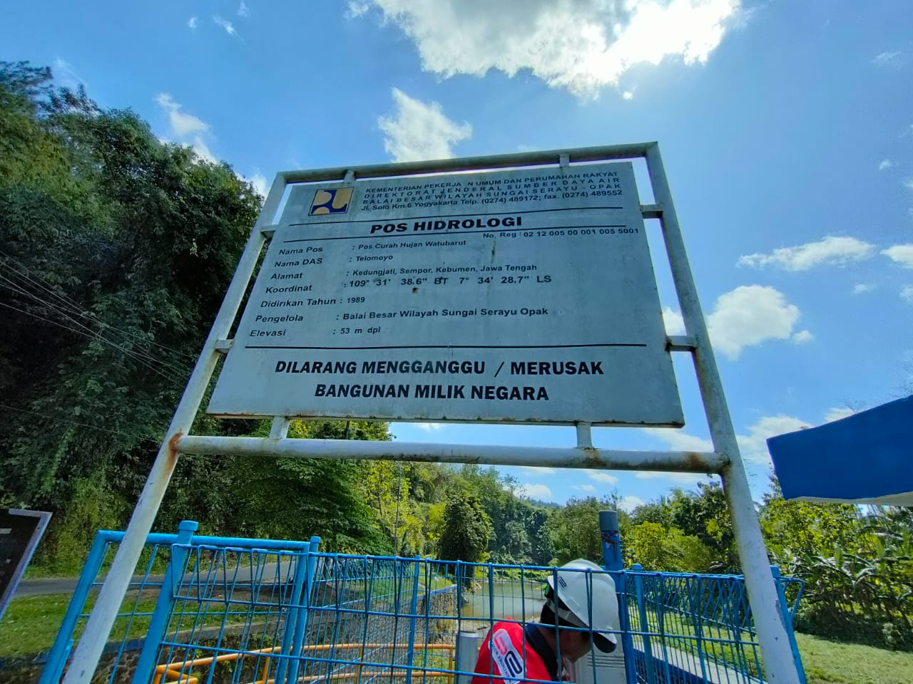
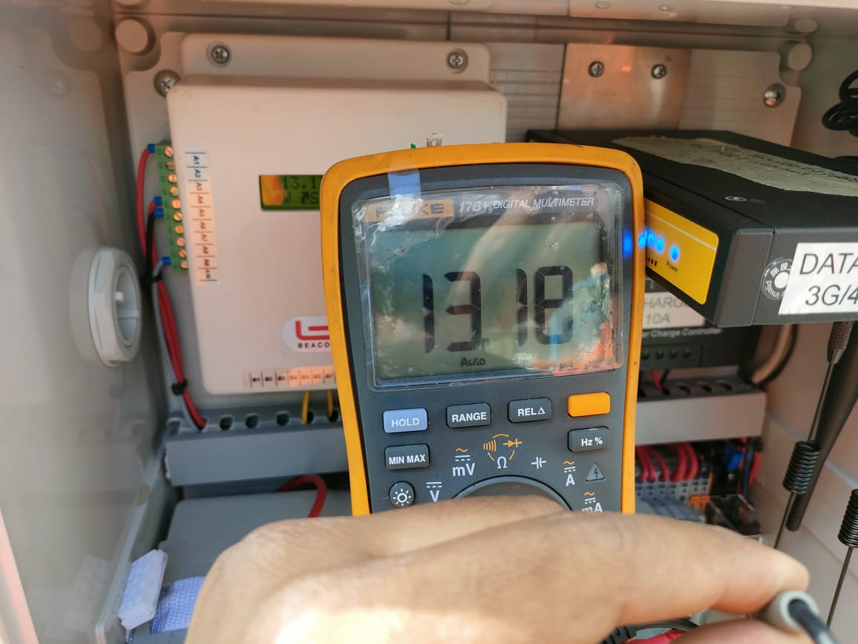
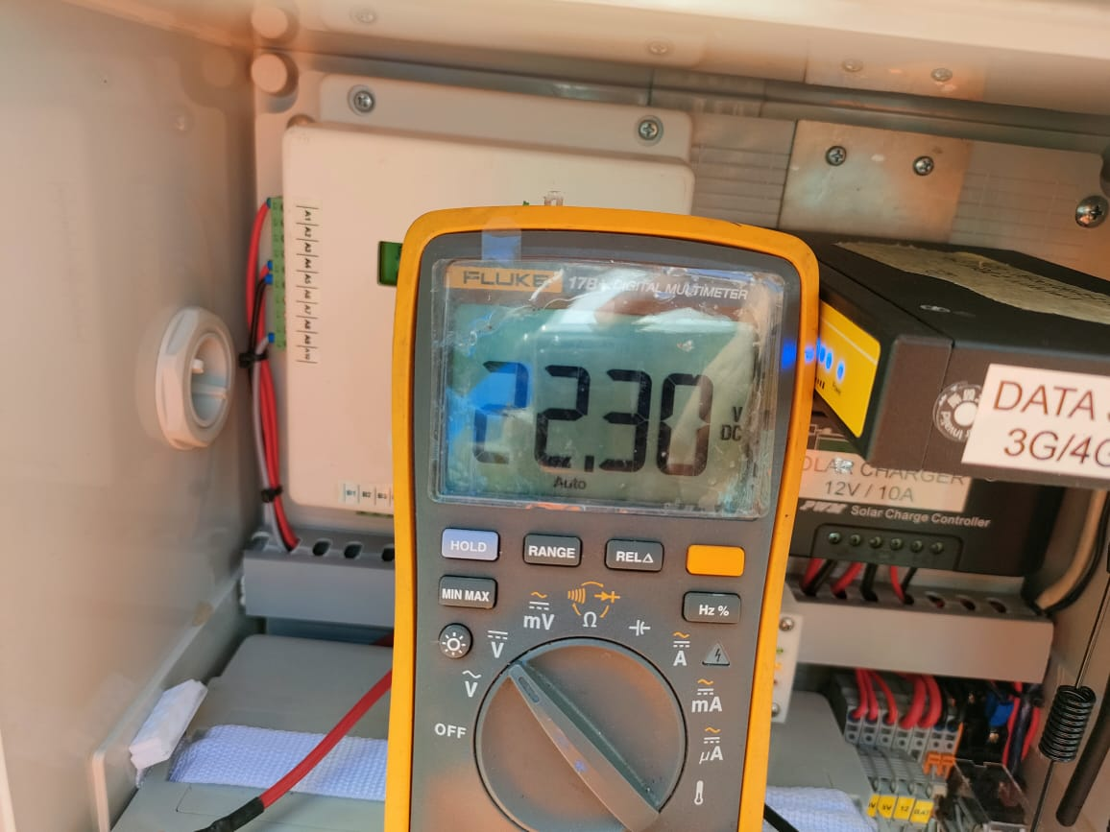

 | 1.Tegangan battre |  |  | 2. Tegangan Sollar Panel |  |  | 3.Dokumentasi pos

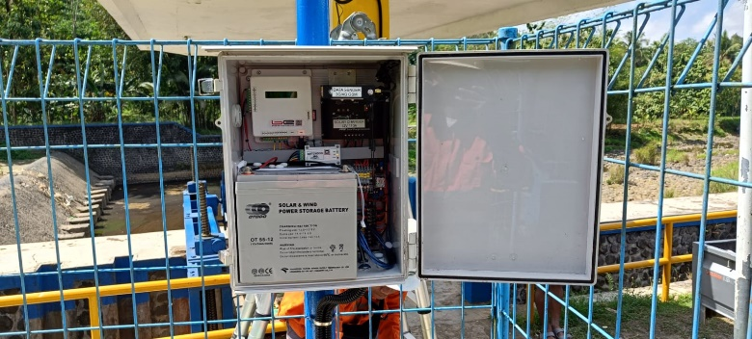
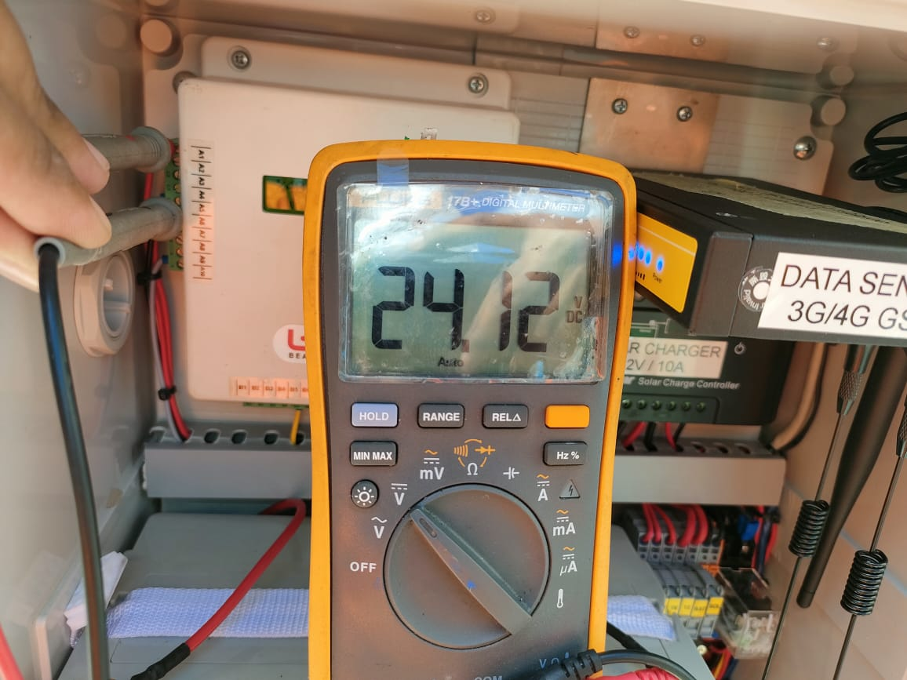

 | 4. Dokumentasi perangkat logger |  |  |  | 5. Dokumentasi tegangan sensor

 |  |  |  |  |  |  |  | 22 Juli 2023

 |  |  |  |  |  | Rhomadoni | Eko Susilo | Pe
 |  |  |  |  |  | Teknisi 1 | Teknisi 2 | Teknisi 3

